CONNECTION & DECO PLATE
ONKAR ENGINE & GENERATOR (P) LIMITED

प्रोडक्ट नाम | वॉटर हीटर किउब | Work Instruction |  |  |  | हस्ताक्षर | सुपरवाइज़र | इंजीनियर | मैनेजर
डॉक्यूमेंट नंबर | OM/WI/08
इफेक्टिव डेट | 24.10.18
कार्य निर्देश
रेविजन नंबर | 0
ऑपरेशन नंबर | 10B,20B,30B,40B,130 A,130 & 150
कार्य का नाम : वायर कनेक्शन व डेको प्लेट असेंबली |  |  |  |  | विभाग :असेंबली लाइन
व्यवस्थित दृष्टिकोण |  |  | नं. | कार्य प्रणाली | नं. | 5S |  | सेफ्टी इंस्ट्रक्शन
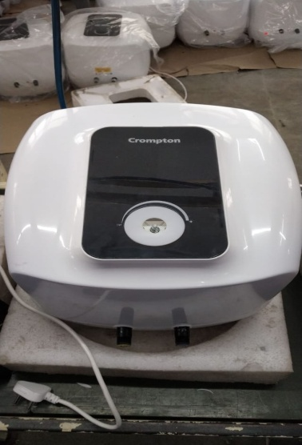 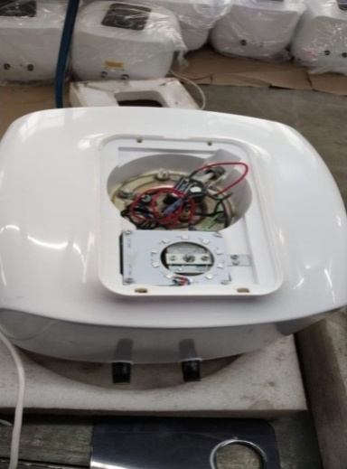 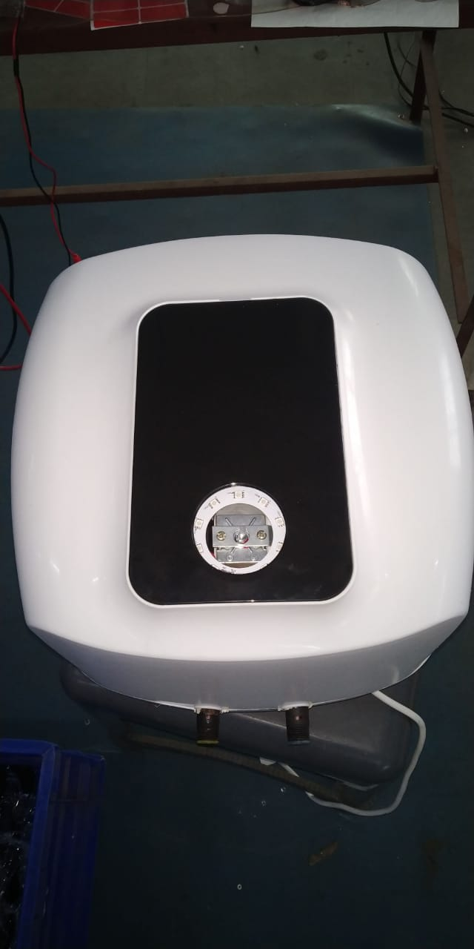 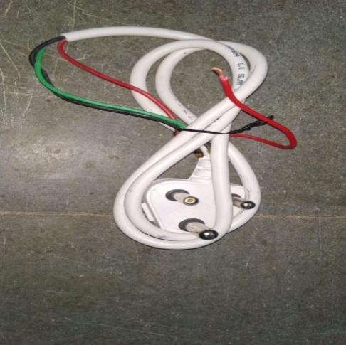 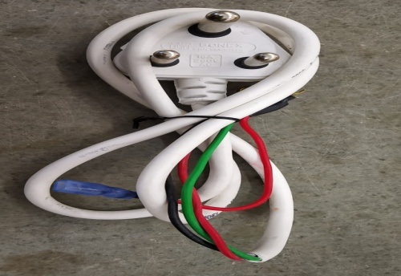 |  |  | 1 | सर्वप्रथम अपने आस पास के कार्य स्थल को साफ़ करे। | 1 | कार्यस्थल साफ सुथरा रखें। |  | USE | NOT USE
 |  |  | 2 | कार्य शुरू करने से पहले सुनिश्चितं करे की गीजर में पिछला कार्य सही हुआ है की नही। | 2 | कार्यस्थल पर आवश्यक सामान ही रखें।
 |  |  | 3 | पावर कॉर्ड को जाँच लें की पावर कॉर्ड किसी भी प्रकार से ख़राब न हो जैसे कटी फटी, थिम्बल टुटा न हो, सिलीव चडी होनी चाहिये और पिन ख़राब न हो। | 3 | टूल, गेज आदि को निर्धारित स्थान पर रखें।
 |  |  | 4 | कनेक्शन करने से पहले देख ले की थर्मोस्टेट व् कट आउट क्वालिटी द्वारा चेक हें या नहीं, पावरकॉर्ड,थर्मोस्टेट, कटआउट और कनेक्शन वायर को दिए हुए सर्किट डायग्राम के अनुसार लगाएं और ध्यान रहे की एलईडी और पिशिबिए ड्राइवर सही जगह पर लगे हो। MS ST screw 6 X 6.5 & M4 SCREW | 4 | टूल, गेज आदि सामान को गैंगवे पर ना रखें।
 |  |  | 5 | डिफ्यूजर को डेको प्लेट में तथा डेको प्लेट को बॉडी में सही तरीके से लगायें ताकि डेको प्लेट या बॉडी खराब न हो। | 5
 |  |  | 6 | शुरू के 2 पीस क्वालिटी इंस्पेक्टर से चेक करा कर काम शुरू करे और गीजर को अगले ऑपरेशन(कार्य) के लिए बढ़ा दें। | 6
प्रमुख नियत्रण बातें |  |  |  | पार्ट्स | नं. | इकुएपमेंट / जिग / फिक्सचर / मशीन
Contents/ Spec. | Frequencey | Contents/ Spec. | Frequencey
पावर कॉर्ड थिम्बल पे स्लीव चडी होनी चाहिए। | 100 दृस्य | डेको प्लेट और डिफ्यूजर में फ्लैश नहीं होनी चाहिए। बोटम कवर में स्क्रेच नहीं होना चाहिए।कोई डिफेक्ट नहीं होना चाहिए। | 100 दृस्य |  | 1
वायर सर्किट डायग्राम डेको प्लेट के अंदर लगा हो | 100 दृस्य |  | 100 दृस्य |  | 2
Note :-(1)- समझ न आने या किसी भी परेशानी में सुपरवाइजर से संपर्क करें।
(२)- रिवर्क करने के लिए सुपरवाइजर से निर्देश लें।
हमारी प्राथमिकता - सुरक्षा , गुणवत्ता व उत्पादतकता

